상품제안서
베이스어스 차량용 비상망치&안전벨트 절단기 | 상품코드: S43884

 |  |  |  |  |  |  | 02-713-8555 | www.synergygift.co.kr
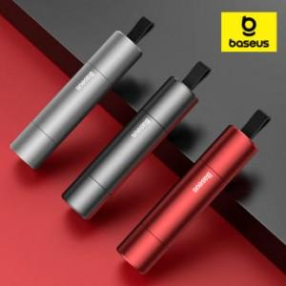

【상세/제작정보】 | 무광 메탈재질 컴팩트한 사이즈 비상망치 절단기

【인쇄/포장옵션】 | 레이저 / 포장지포장

【공급단가】 | 수량 | 50~ | 100~ | 500~ | 1,000~ | 3,000~
*VAT별도 | 레드 | 5,200원 | 4,920원 | 4,680원 | 4,560원 | 4,480원
 | 실버 | 5,200원 | 4,920원 | 4,680원 | 4,560원 | 4,480원
 | 그레이 | 5,200원 | 4,920원 | 4,680원 | 4,560원 | 4,480원

【상품 URL】 | https://www.synergygift.co.kr:443/src/goods_detail.php?gdno=43884

